정리(1,2순위)
분야별 데이터 및 우선선위
분야 | 분류 | 컨텐츠 구분 | 담당부서 | 데이터 현황 요약 |  |  |  |  |  | 기획담당관(기획관리팀, 미래기획팀), 정보기획담당관 의견, ( ): 대표적인 단위 |  |  |  |  | 시스템
 |  |  |  | 균형성과계획 | 시정4개년지표 | 열린데이터광장 | 유관시스템 | 활용가능 컨텐츠 | 시각화유형 | 예제 | 1순위(上3개) | 2순위(上2개) | 3순위(上1개) | 기타
 | 환경 | 대기관리 | 기후환경본부/대기관리과 | - | 농도((㎍/㎥) | 평균 대기오염도 | 열린데이터광장 | - |  |  | 초미세먼지 (PM－2.5) 농도(㎍/㎥)
 | 문화관광 | 서울관광 | 관광체육국/관광정책과 | 관광객수(만명) | 관광객수(만명) | 국적별 방문통계 | 열린데이터광장 | - | 막대(세로) | 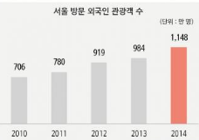 | 서울방문 외국인 관광객 수(명)
 |  |  | 관광체육국/관광정책과 | - | - | 국적별 방문통계 | 열린데이터광장 | - | 라인 | 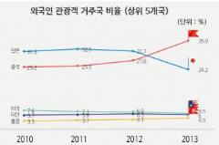 | 외국인 국적별 방문객 통계(명)
 | 교통 | 교통정책 | 도시교통본부/교통운영과 | - | 사망자수 | 월별 교통사고 현황 | 열린데이터광장 | - | 막대(세로) | 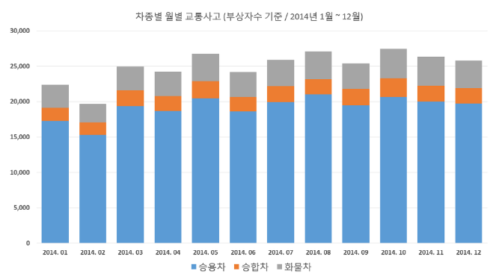 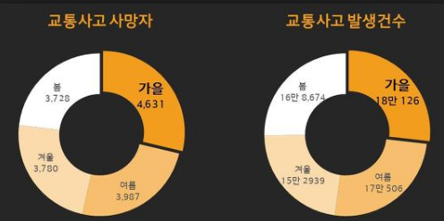 | 교통사고사망자 수(명)
 |  |  | 도시교통본부/교통운영과 | 만족도 | - | 교통이용 만족도 통계 | 열린데이터광장 | - | 막대(세로) | 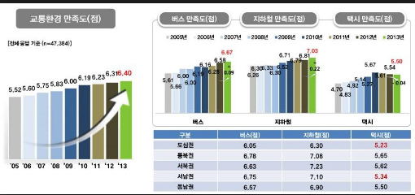 | 대중교통 이용만족도(점)
 | 환경 | 하천 수위 | 물순환안전국/하천관리과 | - | - | 하천수위 현황 | 열린데이터광장 | - | 막대(세로) | 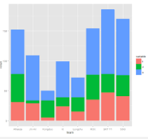 |  | 하천 수위
 |  | 기상현황 | 기후환경본부/대기관리과 | - | - | 기상현황 | 열린데이터광장 | 인터랙티브서울 | 막대(세로) | 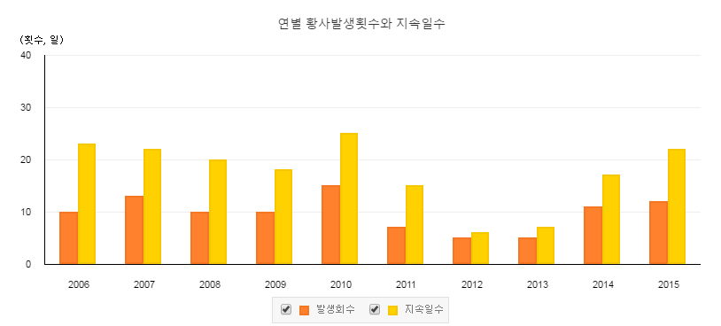 | 온도, 풍향, 풍속, 강수량 등
 |  | 대기현황 | 기후환경본부/대기관리과 | - | - | 대기환경 | 열린데이터광장 | - | 라인 | 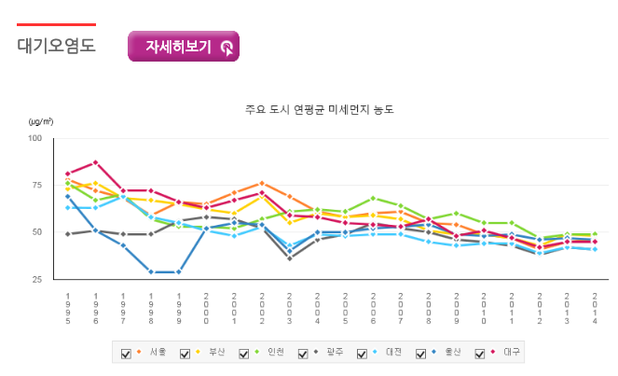 | 미세먼저, 초미세먼지 등

